상품제안서
ALIO 미니크 무선충전기 | 상품코드: F14104

 |  |  |  |  |  |  | 02-412-0044 | www.easy1.co.kr
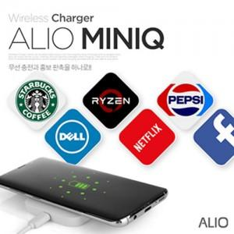

【상세/제작정보】 | 무선 충전과 홍보 판촉을 하나로!

【인쇄/포장옵션】 | 풀칼라 / 포장지포장

【공급단가】 | 수량 | 50~ | 100~ | 500~ | 1,000~ | 2,000~
*VAT별도 | 단가 | 4,200원 | 4,100원 | 4,000원 | 3,900원 | 3,700원

【상품 URL】 | http://www.easy1.co.kr/src/goods_detail.php?gdno=14104

